Presup Ejecutivo Proy. Categ.
Club Rotario Satélite Neiva Las Ceibas-Garzón
Semillas de Esperanza - Taller de Confección Garzón
Proyecto Economía Comunitaria
PRESUPUESTO EJECUTIVO POR CATEGORIAS ROTARY
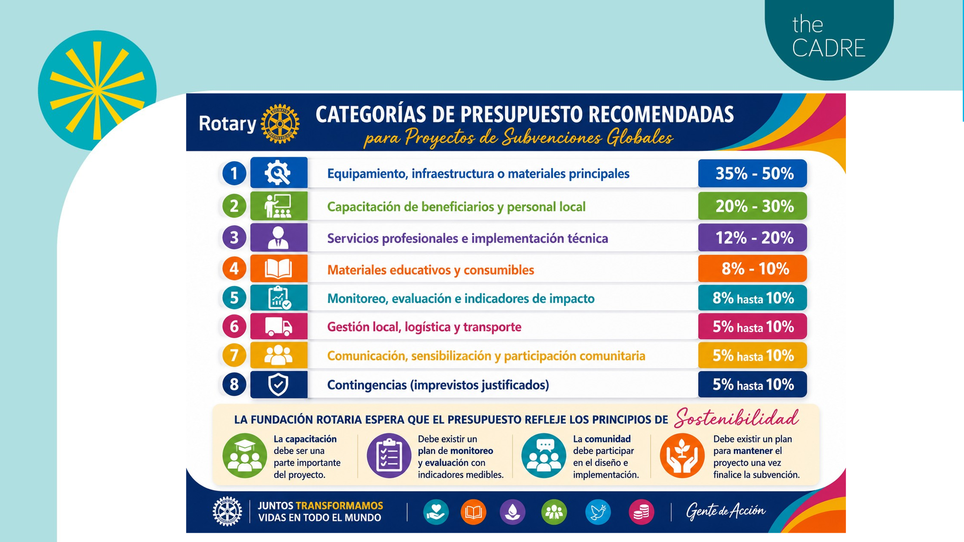
 |  |  |  | trm @ 3/8/26 | 3170 |  | Rev FINAL Agosto 21 2026
Ítem | Descripción | VALOR COP |  | VALOR USD |  | % Estimado | Rango Recomendado | Comentarios
 |  | SENA | ROTARY | SENA | ROTARY
1 | Equipamiento, Infrestructura o materiales principales |  | $ 107,675,583 |  | $ 33,967 | 44% | 35%-50%
2 | Capacitacion de beneficiarios y personal local | $ 60,639,962 |  | $ 19,129 |  | 25% | 20%-30% | Aporte del SENA
3 | Servicios profesionales e implementacion tecnica |  | $ 9,913,692 |  | $ 3,127 | 4% | 12%-20%
4 | Materiales Educativos y consumibles | $ 27,369,048 |  | $ 8,634 |  | 11% | 8%-10% | Aporte del SENA
5 | Monitoreo, evaluacion e indicadores de impacto |  | $ 3,083,974 |  | $ 973 | 1% | 8% hasta 10%
6 | Gestion local, logisticay transporte |  | $ 13,363,888 |  | $ 4,216 | 5% | 5% hasta 10%
7 | Comunicaciones, sensibilizacion y participacion comunnitaria |  | $ 9,251,923 |  | $ 2,919 | 4% | 5% hasta 10%
8 | Contingencias (imprevistos justificados) |  | $ 14,735,440 |  | $ 4,648 | 6% | 5% hasta 10%
 | Total ayuda Aliado SENA (capacitacion + Materiales) | $ 88,009,010 |  | $ 27,763
 |  |  | $ 158,024,500 |  | $ 49,850
 | TOTAL PROYECTO | $ 246,033,510 |  | $ 77,613 |  | 100%
Notas
1 | Los costos estan agrupados por categorías Siguiendo los lineamientos de Rotary para Proyectos de Subvenciones Globales
2 | Los valores de los equipos están soportados por cotizaciones
3 | Los detalles de los estimados de contribución del aliado estratégico SENA en Capacitacion y certificacion esta disponibles ($27.763 USD)
4
5

